Escalas
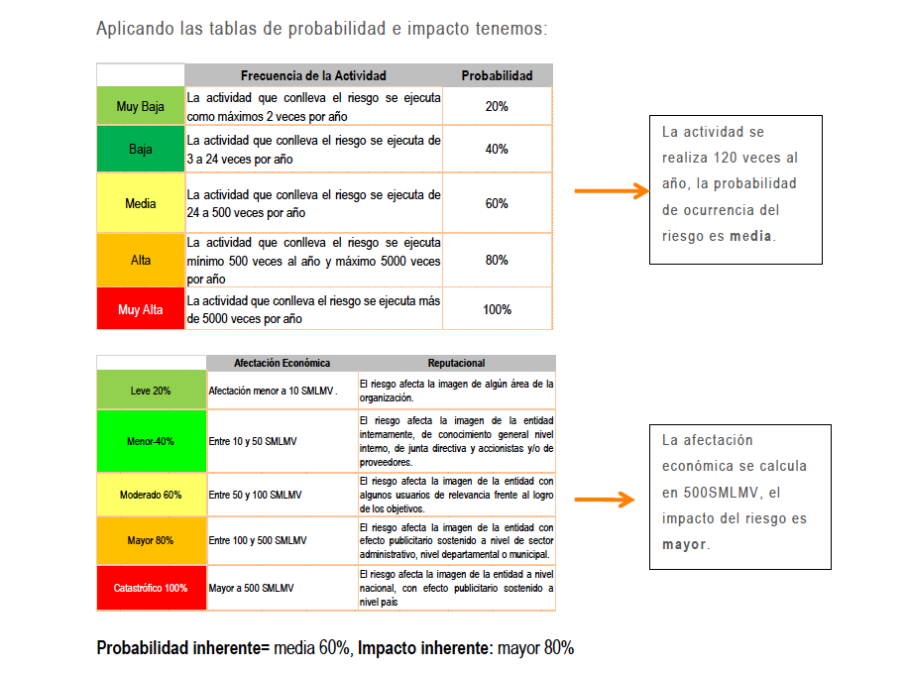
VARIABLES: |  | CUANTITATIVAS | CUALITATIVAS
IMPACTO
Categoría | Calificación | Pérdida Económica | Pérdida Reputacional | Logro de los Objetivos
Insignificante | 1 | Perdidas menores a 26 SMLMV | Sólo de conocimiento de algunos funcionarios, afecta la imagen de algún área de la organización. | No afecta el logro de los objetivos del proceso.
Menor | 2 | Mayores o iguales a 26 SMLMV y menores a 52 SMLMV | El riesgo afecta la imagen de la entidad internamente, de conocimiento general nivel interno, de junta directiva y accionistas y/o de proveedores. | Puede afectar de manera parcial el logro de algún objetivo de un proceso. Afecta la prestación del servicio menos de una hora.
Moderado | 3 | Mayores o iguales a 52 SMLMV y menores a 78 SMLMV | El riesgo afecta la imagen de la entidad con algunos usuarios de relevancia frente al logro de los objetivos. | Puede afectar el logro de un objetivo de proceso y parcialmente la prestación del servicio (horas).
Mayor | 4 | Mayores o iguales a 78 SMLMV y menores a 103 SMLMV | El riesgo afecta la imagen de la entidad con efecto publicitario sostenido a nivel de sector administrativo, nivel departamental o municipal. | Puede afectar el logro del objetivo del proceso, puede afectar la prestación del servicio (más de un día).
Catastrófico | 5 | Mayores a 103 SMLMV | El riesgo afecta la imagen de la entidad a nivel nacional, con efecto publicitario sostenido a nivel país. | Puede afectar el logro de los objetivos estratégicos, puede afectar la prestación del servicio indefinidamente.

** Para definir el nivel de impacto Económico en la Terminal de Transportes se tuvo en cuenta el porcentaje de materialidad establecido en las “Notas de los Estados financieros numeral 2.2 presentación redondeo y materialidad” donde se establece como limite máximo permisible de materialidad el 0,5% de los ingresos operacionales, el calculo se realizo teniendo en cuenta los ingresos operacionales del 2022 que fueron de $24.000.000.000

PROBABILIDAD
Categorías | Calificación | Frecuencia de la Actividad | Corrupción
Raro | 1 | La actividad se realiza máximo 4 veces por año. | No se tienen antecedentes de ocurrencia del evento en los últimos de 5 años.
Improbable | 2 | La actividad se realiza mínimo 5 veces al año y máximo 12 veces al año. | El evento podría ocurrir al menos 1 vez en los últimos 5 años.
Posible | 3 | La actividad se realiza mínimo 13 veces al año y máximo 365 veces al año. | El evento podría al menos 1 vez en los últimos 2 años.
Probable | 4 | La actividad se realiza mínimo 365 veces al año y máximo 3660 veces al año. | El evento podría presentarse en el último año.
Casi seguro | 5 | La actividad se realiza más de 3660 al año | El evento podría presentarse más de 1 vez en el año.

 | ESCALAS DE CALIFICACION CONTROLES

 | Calificación | Categoría
 | 1 | Inexistente
 | 2 | Baja
 | 3 | Media
 | 4 | Alta

